Plan1
01 - Controle de Versão
Data |  | Versão | Descrição |  |  |  |  | Responsavel
2019-04-07 |  | 1.0 | Elaboração do Documento |  |  |  |  | Maicol Douglas

02 - Informações Básicas
Ambiente |  | WEB | X | Mobile | X
Critico |  | sim | X | não
Assunto |  | Documento padronizado de caso de uso - cadastro
Frequencia |  | Baixa - Tabela de cadastro de vagas, será alimentada incialmente e depois utilizada esporadicamente em caso de interditar/disponibilizar uma vaga
UC Relacionados |  | Não se aplica
Ator |  | Gerente
Requisitos de Segurança |  | Restrição de acesso - Permitido somente ao gerente do estabelicmento mediante token
Observações |  | X | Inclusão | X | Consulta | X | Exclusão | X | Alteração |  | Relatório
Iniciação Tela |  | Não se aplica
Descrição/ Finalidade
Permite ao usuário cadastrar e gerenciar as vagas disponiveis no estacionamento

03 - Protótipos(telas e relatórios)

Nome da tela: |  | Novo - Cadastro Vagas
Observações: |  | Tela para inserção de vagas
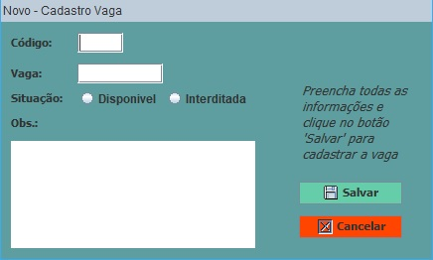

Nome da tela: |  | Excluir - Cadastro Vaga
Observações: |  | Tela que permite excluir cadastro de vaga
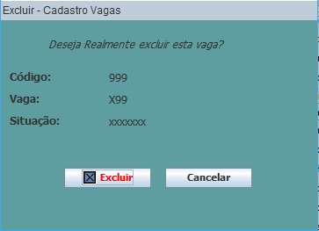

Nome da tela: |  | Alterar - Cadastro de Vaga
Observações: |  | Tela que permite alterar as informações das vagas
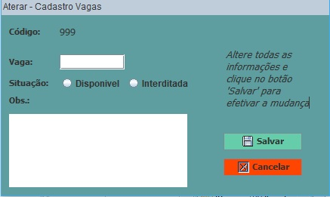

Nome da tela: |  | Consulta - Cadastro de Vaga
Observações: |  | Tela que permite buscar informações das vagas cadastradas

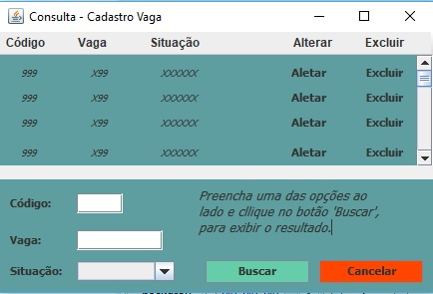

Nome da tela: |  | Inicio - Praça Estacio
Observações: |  | Tela que permite dar inico ao caso de uso Cadastrar Vagas

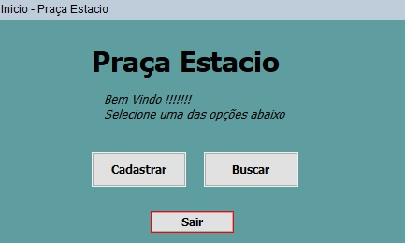

ID | Atributos | Descrição |  |  |  | Tipo/ Tamanho | Obr? (S/N) | Edt? (S/N) | Mascara | Observações
1 | Cadastar
1.1 | Código | Identificação da vaga |  |  |  | Inteiro | S | N | 999
1.2 | Vagas | Nome da Vaga |  |  |  | Texto | S | S | X99
1.3 | Situação | Se esá diponivel ou não |  |  |  | Boolean | S | S | -
1.4 | Obs | Descrever motivo por estar interditada |  |  |  | Texto | N | S | -

Comandos
ID | Nome | Ação |  |  |  |  |  |  | Restrição
 | Buscar | Filtras as informações das definições dos campos |  |  |  |  |  |  | -
 | Cadastrar | Abre um novo registro em branco para inserção de dados |  |  |  |  |  |  | -
 | Alterar | Substitui as informações de um registro cadastrado |  |  |  |  |  |  | -
 | Excluir | Exclui o registro com as informações dos campos definidos na Grid |  |  |  |  |  |  | -
 | Cancelar | Cancela o caso de uso em utilizado no momento |  |  |  |  |  |  | -
 | Salvar | Registar as informações definidas pelos campos |  |  |  |  |  |  | -
 | Sair | Encerra a aplicação do caso de uso |  |  |  |  |  |  | -

04 - Descrição do Fluxo
Fluxo Padrão |  |  |  |  |  | Informações complementares

Fluxo Principal |  | Cadastrar Vagas
Passo(Interação entre o ator e o sistema)
O caso de uso será iniciado quando o usuario optar por cadastar, buscar, alterar, excluir uma vaga de estacionamento.
1. O Sitema exibe a tela 'Inicio - Praça estacio' de acordo com as definições seção 'Atributos - Filtros'.
2. Baseado no tipo de operação desejado pelo usuário, um dos fluxo é acionado:
FA01 - Buscar
FA02 - Cadastrar
FA03 - Alterar
FA04 - Excluir
FA05 – Cancelar
FA06 – Salvar
FA07 – Sair

05- Fluxo Alternativo
ID | FA01 | Buscar
Passo(Interação entre o ator e o sistema)
. O usuário seleciona o comando Buscar.
. O sistema exibe a tela "Consulta - Cadastro de Vaga".
. O Usuário informa/seleciona os campos de filtros para pesquisa.
. O Usuário seleciona co comando 'Buscar'.
. O Sitema verifica o devido preenchimento dos campos.
. O sistema busca os dados de acordo com as definições dos atribuitos.
. O sitema exibe o resultado na tela.

ID | FA02 | Cadastrar
Passo(Interação entre o ator e o sistema)
1. O Usuário seleciona o botão 'Cadastrar'
2. O sistema exibe a tela "Novo - Cadastro Vagas".
3. O Usuario informa os dados para o novo cadastro a ser criado.
4. O Usuáro seleciona o comando 'Salvar'.

ID | FA03 | Alterar
Passo(Interação entre o ator e o sistema)
 | 1. O Usuário seleciona o comando 'alterar' correspondente ao registro desejado.
 | 2.O sistema exibe a tela 'Alterar - Cadastro de Vagas'.
 | 2.1 O sitema localiza o registro no banco de dados
 | 2.2 O sistema exibe os dados na tela.
 | 2.3 O sistema habilita os campos editáveis.
 | 3. O usuário altera os valores dos campos do registro como deseja.
 | 4. O usuário seleciona o comando 'Salvar'.

ID | FA04 | Excluir
Passo(Interação entre o ator e o sistema)
 | 1. O Usuário seleciona o comando 'Excluir' correspondente ao registro desejado.
 | 2. O sistema exibe a tela 'Excluir - Cadastro de Vagas'.
 | 2.1 O sitema localiza o registro no banco de dados
 | 2.2 O sistema exibe os dados na tela apenas para visualização
 | 3. O sistema exibe a mensagem 'Se deseja realmente excluir' confirmando a exclusão
 | 4. Caso o usuário selecione 'Excluir', o sistema tenta excluir o registro.
 | 5. Caso o registro seja excluido, o sistema volta para a tela "Consulta - Cadastro de vagas", mantendo a pesquisa anteriormente retirando o registro que foi excluído.
 | 6. Caso contrário, o sistema volta para a tela "Consulta - Cadastro de vagas," sem realizar a exclusão mantendo a pesquisa anteriormente

ID | FA05 | Cancelar
Passo(Interação entre o ator e o sistema)
 | 1. O usuário seleciona o comando 'Cancelar'.
 | 2. O sistema fecha a tela de caso de uso e rotorna para a tela ' Inicio - Praça Estacio'.
 | 3. O caso de uso é finalizado

ID | FA06 | Salvar
Passo(Interação entre o ator e o sistema)
 | 1. O sistema verifica as obrigatóriedade dos campos
 | 2. O sistema verifica os dados preenchidos de acordo com as restrições
 | 3. O sistema verifica a duplicidade de registro.
 | 4. O sistema verfica a possibilidade de gravar o registro.
 | 5. O sistema grava/altera e atualizando o resgistro no BD e Grid.
 | 6. Caso ao contrário o sistema volta para a tela 'Novo - Cadastrar Vagas' com os campos limpos.

ID | FA07 | Sair
Passo(Interação entre o ator e o sistema)
 | 1. O usuário seleciona o comando 'Sair'.
 | 2. O sistema fecha a tela de caso de uso.
 | 3. O sistema é encerrado e o caso de uso finalizado.

06 - Roteiro de Teste
Seq | Entrada do teste |  |  |  |  |  |  | Resultado esperado

07 - Diagrama
Praça - Estacio

